P1 Newton-Raphson
 |  |  |  |  |  |  | Valor Verdadero
 |  |  |  |  |  |  | -2.174

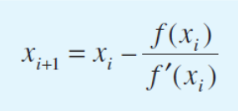
$$f\left(x\right)= {7x}^{3}+15x^{2}−6x−12$$
$$\frac{d f(x)}{dx}=21x^{2}+30x−6$$
iteracion | xi | F(xi) | F'(xi) | Ea | Et | Valor Verdadero
1 | -2.5 | -12.625 | 50.25 |  | 14.995400184 | -2.174
2 | -2.2487562189 | -2.2561133098 | 32.732308606 | 11.172566372 | 3.4386485237
3 | -2.1798300293 | -0.15079765279 | 28.389937209 | 3.161998353 | 0.2681706201
4 | -2.1745183707 | -0.00086726845938 | 28.063581915 | 0.2442682768 | 0.023844099729
5 | -2.174487467 | -2.9285947889E-08 | 28.061686619 | 0.0014211945773 | 0.022422586483

P2 Secante
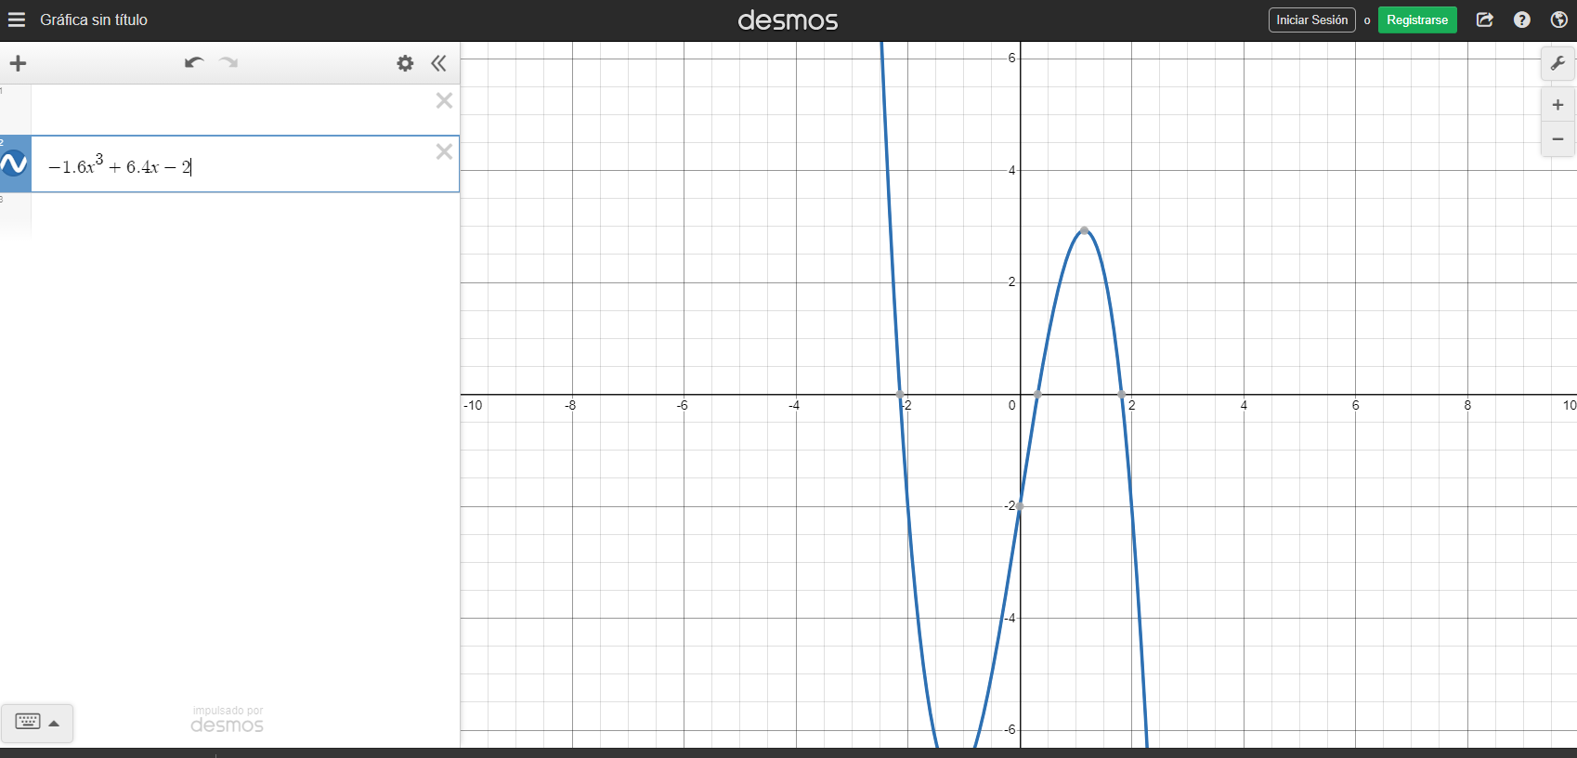

 |  |  |  |  |  |  |  | 55.763239875

iteracion | X(i-1) | X(i) | F(i-1) | F(i) | Ea | Et | Valor Verdadero
0 | 0.5 | 1 | 1 | 2.8 | 50 | 211.52647975 | 0.321
1 | 1 | 0.22222222222 | 2.8 | -0.59533607682 | 350 | 30.771893389
2 | 0.22222222222 | 0.35859728507 | -0.59533607682 | 0.22124222973 | 38.030143708 | 11.712549865
$$f\left(x\right)= −1.6x^{3}+6.4x−2$$
3 | 0.35859728507 | 0.32164807549 | 0.22124222973 | 0.0053046419137 | 11.487464838 | 0.20189267684
4 | 0.32164807549 | 0.32074039505 | 0.0053046419137 | -5.5033330036E-05 | 0.28299536291 | 0.080873816925
5 | 0.32074039505 | 0.32074971514 | -5.5033330036E-05 | 1.2902666047E-08 | 0.0029057217005 | 0.077970360827
6 | 0.32074971514 | 0.32074971296 | 1.2902666047E-08 | 3.108624469E-14 | 6.8109214845E-07 | 0.077971041388

